Sheet1
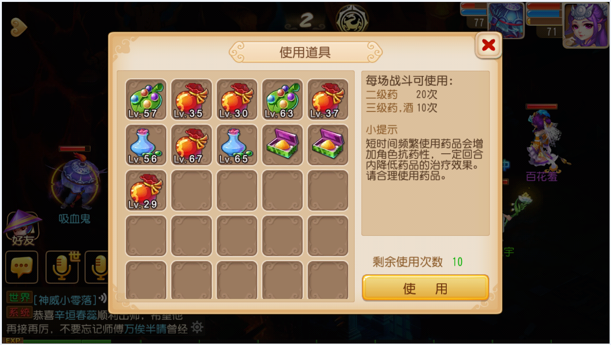
战斗中道具使用界面

